edge
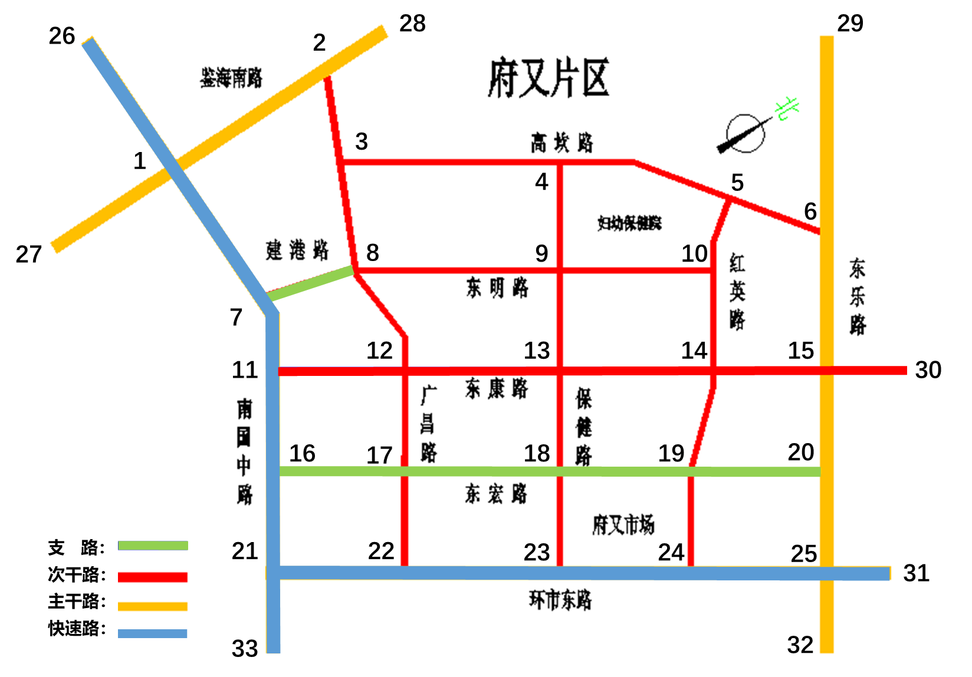
name | id | length | dir | highway | s_id | e_id | key
保健路 | 1 | 170 | 0 | 3 | 4 | 9 | 0
保健路 | 2 | 170 | 0 | 3 | 9 | 13 | 0
保健路 | 3 | 190 | 0 | 3 | 13 | 18 | 0
保健路 | 4 | 160 | 0 | 3 | 18 | 23 | 0
东宏路 | 5 | 230 | 2 | 4 | 16 | 17 | 0
东宏路 | 6 | 310 | 2 | 4 | 17 | 18 | 0
东宏路 | 7 | 260 | 2 | 4 | 18 | 19 | 0
东宏路 | 8 | 200 | 2 | 4 | 19 | 20 | 0
东康路 | 9 | 230 | 1 | 3 | 11 | 12 | 0
东康路 | 10 | 310 | 1 | 3 | 12 | 13 | 0
东康路 | 11 | 280 | 1 | 3 | 13 | 14 | 0
东康路 | 12 | 180 | 1 | 3 | 14 | 15 | 0
东康路 | 13 | 100 | 1 | 3 | 15 | 30 | 0
东乐路 | 14 | 250 | 0 | 2 | 29 | 6 | 1
东乐路 | 15 | 250 | 0 | 2 | 6 | 15 | 1
东乐路 | 16 | 180 | 0 | 2 | 15 | 20 | 0
东乐路 | 17 | 180 | 0 | 2 | 20 | 25 | 1
东乐路 | 18 | 180 | 0 | 2 | 25 | 32 | 1
东明路 | 19 | 260 | 0 | 3 | 8 | 9 | 1
东明路 | 20 | 200 | 0 | 3 | 9 | 10 | 0
高坎路 | 21 | 160 | 0 | 3 | 2 | 3 | 1
高坎路 | 22 | 310 | 0 | 3 | 3 | 4 | 0
高坎路 | 23 | 260 | 0 | 3 | 4 | 5 | 0
高坎路 | 24 | 200 | 0 | 3 | 5 | 6 | 1
广昌路 | 25 | 190 | 0 | 3 | 3 | 8 | 1
广昌路 | 26 | 180 | 0 | 3 | 8 | 12 | 1
广昌路 | 27 | 180 | 0 | 3 | 12 | 17 | 0
广昌路 | 28 | 170 | 0 | 3 | 17 | 22 | 0
红英路 | 29 | 120 | 0 | 3 | 5 | 10 | 0
红英路 | 30 | 180 | 0 | 3 | 10 | 14 | 0 | 备注：
红英路 | 31 | 180 | 0 | 3 | 14 | 19 | 0 | name | 路段名
红英路 | 32 | 180 | 0 | 3 | 19 | 24 | 0 | id | 边序号
环市东路 | 33 | 230 | 0 | 1 | 21 | 22 | 1 | length | 路段长度li
环市东路 | 34 | 310 | 0 | 1 | 22 | 23 | 0 | dir | 方向：0为双向，1为s→e，2为e→s
环市东路 | 35 | 260 | 0 | 1 | 23 | 24 | 0 | highway | 道路等级：1快速路，2主干路，3次干路，4支路
环市东路 | 36 | 200 | 0 | 1 | 24 | 25 | 1 | s_id | 起始节点id
环市东路 | 37 | 200 | 0 | 1 | 25 | 31 | 1 | e_id | 终止节点id
建港路 | 38 | 260 | 0 | 4 | 7 | 8 | 1 | key | 关键路段：0否，1是
鉴海南路 | 39 | 360 | 0 | 2 | 27 | 1 | 1
鉴海南路 | 40 | 360 | 0 | 2 | 1 | 2 | 1
鉴海南路 | 41 | 360 | 0 | 2 | 2 | 28 | 1
南国中路 | 42 | 300 | 0 | 1 | 26 | 1 | 1
南国中路 | 43 | 300 | 0 | 1 | 1 | 7 | 1
南国中路 | 44 | 120 | 0 | 1 | 7 | 11 | 0
南国中路 | 45 | 170 | 0 | 1 | 11 | 16 | 0
南国中路 | 46 | 170 | 0 | 1 | 16 | 21 | 1
南国中路 | 47 | 170 | 0 | 1 | 21 | 33 | 1

junction2
id | o_id | 备注：
1 | 1 | id | 分裂节点序号，1上，2左，3下，4右
2 | 1 | o_id | 对应原始节点序号
3 | 1
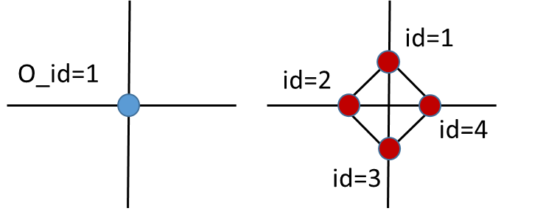
4 | 1
1 | 2
2 | 2
3 | 2
4 | 2
2 | 6
3 | 6
4 | 6
1 | 21
2 | 21
3 | 21
4 | 21
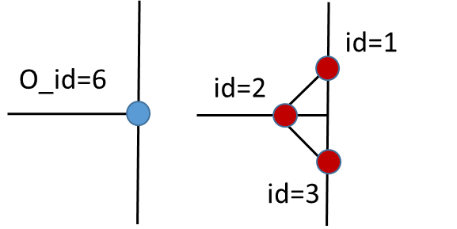
1 | 25
2 | 25
3 | 25
4 | 25

